Inschrijving Citro-Classica2022
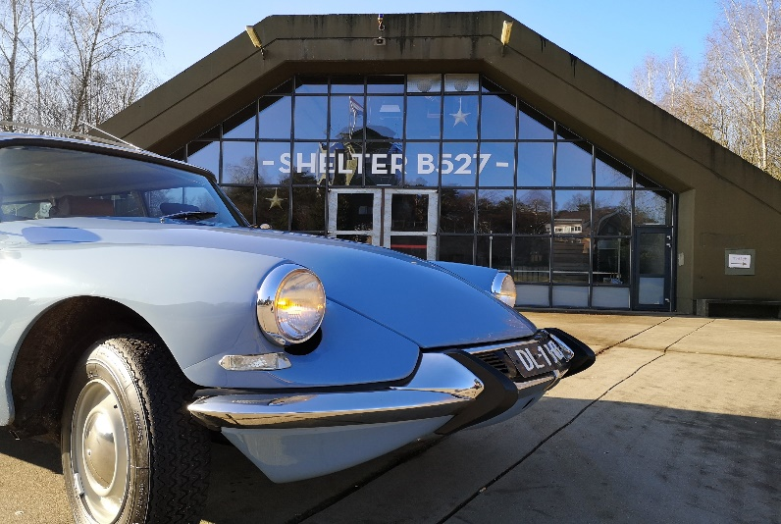

 | Inschrijfformulier (versie 9.0)

Ondergetekende verzoekt om inschrijving voor deelname gedurende het evenement Citro-Classica 2022 (29 april t/m 1 mei 2022)).

Firmanaam
Contactpersoon
Adres
Land
Postcode
Woonplaats
Telefoon
Email-adres

Standplaats |  | Prijs | Aantal
A. | Locatie: binnen. Kraam (lengte: 4 meter) 12 m² | € 165.00 |  | € 0.00
B. | Locatie: binnen. Extra aantal m² (minimaal 3 x 3 mtr: 9 m²) | € 12.00 |  | € 0.00
C. | Locatie: buiten. Kraam (lengte: 4 meter) 12 m² | € 145.00 |  | € 0.00
D. | Locatie: buiten. Extra aantal m² (minimaal 3 x 3 mtr: 9 m²) | € 10.00 |  | € 0.00
E. | Electra-aansluiting (220 Volt, 16 Ampère) | € 145.00 |  | € 0.00
F. | Verkoop per auto | € 50.00 |  | € 0.00
 |  | Subtotaal |  | € 0.00

*** |  | Prijs | Aantal
K. | *** | € 0.00 |  | € 0.00
L. | *** | € 0.00 |  | € 0.00
M. | *** | € 0.00 |  | € 0.00
 |  | Subtotaal |  | € 0.00

Ontbijt en maaltijden |  | Prijs | Aantal
P. | Buffet, vrijdagavond (29 april 2022) p.p. | € 19.50 |  | € 0.00
Q. | Ontbijt, zaterdagochtend (30 april 2022) p.p. | € 7.50 |  | € 0.00
R. | Buffet, zaterdagavond (30 april 2022) p.p. | € 19.50 |  | € 0.00
S. | Ontbijt, zondagochtend (1 mei 2022) p.p. | € 7.50 |  | € 0.00
 |  | Subtotaal |  | € 0.00

Camping |  | Prijs | Aantal
U. | Weekendticket camping voor tent* (5 x 4 meter) | € 19.00 |  | € 0.00
V. | Weekendticket voor caravan of camper* (8 x 10 meter | € 39.00 |  | € 0.00
*) Maximaal 4 personen per plek i.v.m. RIVM Corona-voorschriften. |  | Subtotaal |  | € 0.00

Standplaats |  |  |  | € 0.00
*** |  |  |  | € 0.00
Ontbijt en maaltijden |  |  |  | € 0.00
Camping |  |  |  | € 0.00
 |  | Totaal |  | € 0.00

ALLE GENOEMDE BEDRAGEN ZIJN EXCLUSIEF 21% B.T.W.

Ondergetekende is op de hoogte van de algemene voorwaarden als omschreven op de onderstaande pagina’s en verklaart hiermee akkoord te gaan. De betaling van het totaal verschuldigde bedrag zal conform deze voorwaarden geschieden binnen twee weken na ontvangst van de factuur.

Hierbij accepteer ik alle voorwaarden:

Datum:

Plaats:

Handtekening:

Firmastempel:

